Баг-репорты
Заголовок | Локализация | Шаги воспроизведения | Вложения | Фактический результат | Ожидаемый результат | Комментарий
На сайте лежит два куска исходного кода(Критичный) | Фронт | 1. Зайти на сайт https://journal.tinkoff.ru/ 2. Открыть DevTools 3. Перейти на фкладку Sources 4. Раскрыть папки shared-core и distribution-core |  | Сайт показывает 2 части кода с prod-а. Мало того, код весь в комментариях, что тоже является багом. | При попытке посмоотреть source элементы сайта, к просмотру доступны лишь скомпилированный код. | Так как, у меня нету доступа к техничекой документации, я, основываясь на своем опыте, считаю что это грубейший баг.
На уровне фронта пользователь может проставить 2 лайка на один пост визуально (Незначительный) | Фронт | 1. Парралельно открыть страницу поста и страницу автора данной статьи на вкладке статей 2. На странице поста поставить лайк 3. Переключиться на страницу автора не обновляя страницу статьи 4. Обновить страницу автора 5. Убрать лайк 6. Обновить страницу 7. Поставить лайк на статью снова | 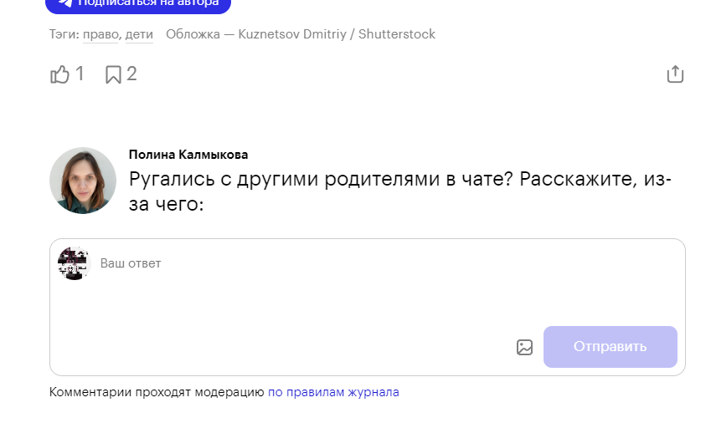 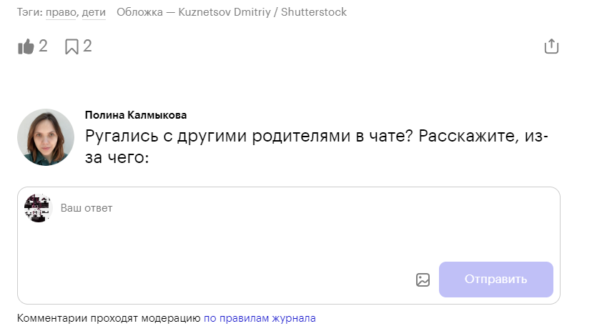 | Страница отрисовывает 2 дополнительных лайка из-за "синтетического" замедления передачи данных между фронтом и бэком, при этом сохраняя некоторую информацию у себя. | при обновлении информации сайт отрисовывает все точно и без огрехов. | Если обновить страницу еще раз, то уберутся все поставленные лайки, хотя иконка будет отображать то что мы лайк поставили. Поэтому если нажать на кнопку еще раз, то сайт уберет один лайк, который ставили не мы.

При авторизованном пользователе сайт стучится на эндпоинт учебника о состоянии прохождения курса(/latest) при загрузке любой страницы (Значительный) | Фронт | 1. Зайти на сайт https://journal.tinkoff.ru/ 2. Авторизоваться 3. Зайти на другие страницы сайта |  | Сайт пытается получить информацию о курсе, который прохожит пользователь, для того, чтобы отобразить в навбаре статус о прохождении курса, а также добавить бейджик рядом с аватаркой пользователя | Сайт оправляет запрос на бэк один раз, за всю сессию и записывает отрицательный ответ в куки. | В идеале эта информация должна приходить вместе с запросом информации о пользователе. Но выходит вот так, неоптимизированно, но не критично. Так же происходит и с эндпоинтом по получению информации о пользователе(/profile), если мы заходим на сайт неавторизованными

